Worksheet
視能訓練士 | 2024 | 疾病と障害の成り立ち及び回復過程の促進 |  | 2024_co_24_am001
 |  | 白血球でないのはどれか。
 |  | 1 | 単 球
 |  | 2 | 血小板 | 正解
 |  | 3 | 好中球
 |  | 4 | 好塩基球
 |  | 5 | リンパ球
視能訓練士 | 2024 | 視覚機能の基礎と検査機器（眼解剖） |  | 2024_co_24_am002
 |  | 神経堤に由来する組織はどれか。
 |  | 1 | 視神経
 |  | 2 | 水晶体
 |  | 3 | 脈絡膜 | 正解
 |  | 4 | 神経網膜
 |  | 5 | 網膜色素上皮
視能訓練士 | 2024 | 視覚機能の基礎と検査機器（眼解剖） |  | 2024_co_24_am003
 |  | 視神経管を通るのはどれか。2つ選べ。
 |  | 1 | 眼神経
 |  | 2 | 眼動脈 | 正解
 |  | 3 | 視神経 | 正解
 |  | 4 | 滑車神経
 |  | 5 | 上眼静脈
視能訓練士 | 2024 | 眼疾病学 |  | 2024_co_24_am004
 |  | トルコ鞍腫瘍でみられないのはどれか。
 |  | 1 | 視神経萎縮
 |  | 2 | 接合部暗点
 |  | 3 | 内分泌異常
 |  | 4 | 両耳側半盲
 |  | 5 | 顔面神経麻痺 | 正解
視能訓練士 | 2024 | 眼疾病学 |  | 2024_co_24_am005
 |  | 曝露と眼障害の組合せで正しいのはどれか。2つ選べ。
 |  | 1 | 日 光 -- 網膜症 | 正解
 |  | 2 | 落 雷 -- 緑内障
 |  | 3 | 赤外線 -- 電気性眼炎
 |  | 4 | 超音波 -- 斜 視
 |  | 5 | 放射線 -- 白内障 | 正解
視能訓練士 | 2024 | 眼科検査学 |  | 2024_co_24_am006
 |  | MRIで禁忌となるのはどれか。
 |  | 1 | 義 眼
 |  | 2 | 眼内レンズ
 |  | 3 | セラミック歯
 |  | 4 | 心臓ペースメーカー | 正解
 |  | 5 | ハードコンタクトレンズ
視能訓練士 | 2024 | 保健医療福祉と視能障害のリハビリテーションの理念 |  | 2024_co_24_am007
 |  | 一次救命処置はどれか。2つ選べ。
 |  | 1 | 人工呼吸 | 正解
 |  | 2 | 気管内挿管
 |  | 3 | アトロピン硫酸塩点眼
 |  | 4 | パルスオキシメータ装着
 |  | 5 | 自動体外式除細動器＜AED＞による除細動 | 正解
視能訓練士 | 2024 | 保健医療福祉と視能障害のリハビリテーションの理念 |  | 2024_co_24_am008
 |  | 臓器の移植に関する法律の適応でないのはどれか。
 |  | 1 | 角 膜
 |  | 2 | 肝 臓
 |  | 3 | 心 臓
 |  | 4 | 腎 臓
 |  | 5 | 大 脳 | 正解
視能訓練士 | 2024 | 人体の構造と機能及び心身の発達・加齢 |  | 2024_co_24_am009
 |  | 平滑筋はどれか。2つ選べ。
 |  | 1 | 心 筋
 |  | 2 | Müller筋 | 正解
 |  | 3 | 胸鎖乳突筋
 |  | 4 | 大腿四頭筋
 |  | 5 | 瞳孔散大筋 | 正解
視能訓練士 | 2024 | 人体の構造と機能及び心身の発達・加齢 |  | 2024_co_24_am010
 |  | 交感神経の興奮により起こる反応はどれか。
 |  | 1 | 散 瞳 | 正解
 |  | 2 | 瞬 目
 |  | 3 | 調 節
 |  | 4 | 対光反射
 |  | 5 | 涙液分泌
視能訓練士 | 2024 | 視覚生理学の基礎 |  | 2024_co_24_am011
 |  | 正弦波を示す。 この波の周波数［Hz］はどれか。
 |  | 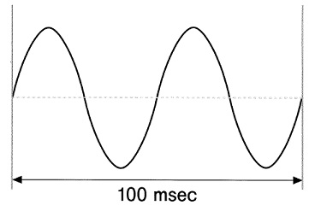
 |  | 1 | 5
 |  | 2 | 10
 |  | 3 | 20 | 正解
 |  | 4 | 40
 |  | 5 | 50
視能訓練士 | 2024 | 生理光学 |  | 2024_co_24_am012
 |  | コンタクトレンズのDk値が示すものはどれか。
 |  | 1 | 含水率
 |  | 2 | 酸素透過係数 | 正解
 |  | 3 | 紫外線＜UV＞カット率
 |  | 4 | 表面張力
 |  | 5 | 水濡れ性
視能訓練士 | 2024 | 生理光学 |  | 2024_co_24_am013
 |  | 瞳孔間距離60mm、完全屈折矯正後に交代プリズム遮閉試験で測定した遠見眼位（5m）は3⊿の外斜視、近見眼位（33cm）は6⊿の外斜視であった。 AC/A比［⊿/D］はどれか。
 |  | 1 | 3
 |  | 2 | 4
 |  | 3 | 5 | 正解
 |  | 4 | 6
 |  | 5 | 7
視能訓練士 | 2024 | 生理光学 |  | 2024_co_24_am014
 |  | 光軸に垂直な平面上の格子パターン（中央）と、この格子パターンをレンズAとBを通して映った像A及び像Bを示す。 A及びBの収差はどれか。
 |  | 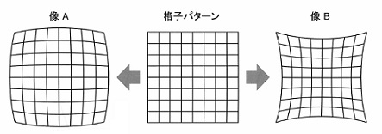
 |  | 1 | 球面収差
 |  | 2 | コマ収差
 |  | 3 | 像面湾曲
 |  | 4 | 非点収差
 |  | 5 | 歪曲収差 | 正解
視能訓練士 | 2024 | 生理光学 |  | 2024_co_24_am015
 |  | 眼球光学系において、角膜前面から節点までの距離［mm］はどれか。
 |  | 1 | 1.5
 |  | 2 | 3
 |  | 3 | 5
 |  | 4 | 7 | 正解
 |  | 5 | 9
視能訓練士 | 2024 | 人体の構造と機能及び心身の発達・加齢 |  | 2024_co_24_am016
 |  | 脳幹網様体のバーストニューロンが関与するのはどれか。
 |  | 1 | 滑動性追従運動
 |  | 2 | 眼振の緩除相
 |  | 3 | 固 視
 |  | 4 | 衝動性眼球運動 | 正解
 |  | 5 | 輻 湊
視能訓練士 | 2024 | 生理光学 |  | 2024_co_24_am017
 |  | ＋3.00Dの遠視で＋2.00Dのコンタクトレンズを装用したとき、近点は眼前40cmであった。 調節力［D］はどれか。
 |  | 1 | 2.5
 |  | 2 | 3
 |  | 3 | 3.5 | 正解
 |  | 4 | 4
 |  | 5 | 4.5
視能訓練士 | 2024 | 両眼視機能と眼球運動 |  | 2024_co_24_am018
 |  | 正常両眼視の健常人が視標Tを固視しているときのホロプタとPanumの融像感覚圏を示す。 交差性複視の複像間距離が最も離れている視標はどれか。
 |  | 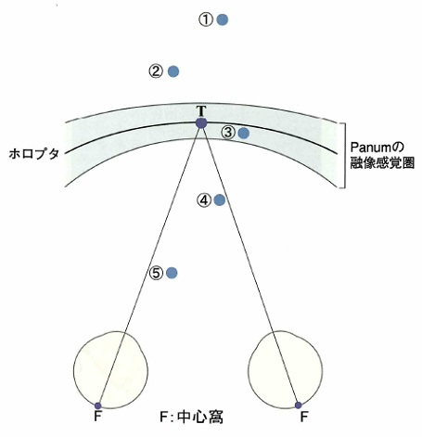
 |  | 1 | ①
 |  | 2 | ②
 |  | 3 | ③
 |  | 4 | ④
 |  | 5 | ⑤ | 正解
視能訓練士 | 2024 | 保健医療福祉と視能障害のリハビリテーションの理念 |  | 2024_co_24_am019
 |  | 視能訓練士が行えないのはどれか。
 |  | 1 | 色覚検査
 |  | 2 | 角膜知覚検査
 |  | 3 | 眼球突出度検査
 |  | 4 | 涙道通水通色素検査 | 正解
 |  | 5 | コンタクトレンズの装脱指導
視能訓練士 | 2024 | ロービジョン |  | 2024_co_24_am020
 |  | QOVはどれか。
 |  | 1 | 視覚の質 | 正解
 |  | 2 | 人生の質
 |  | 3 | 睡眠の質
 |  | 4 | 生活の質
 |  | 5 | 生命の質
視能訓練士 | 2024 | 眼科検査学 |  | 2024_co_24_am021
 |  | オートレフケラトメータで測定できないのはどれか。
 |  | 1 | 乱視軸
 |  | 2 | 円柱度数
 |  | 3 | 球面度数
 |  | 4 | 角膜屈折力
 |  | 5 | 角膜後面曲率半径 | 正解
視能訓練士 | 2024 | 眼科検査学 |  | 2024_co_24_am022
 |  | 右眼の屈折度が－1.00D、40歳で眼内レンズ挿入眼の患者にHumphrey視野計検査を行う。 補正レンズ度数［D］はどれか。
 |  | 1 | ＋0.25
 |  | 2 | ＋1.25
 |  | 3 | ＋2.25 | 正解
 |  | 4 | ＋3.25
 |  | 5 | ＋4.25
視能訓練士 | 2024 | 斜視【斜視検査】 |  | 2024_co_24_am023
 |  | 検査と両眼分離方法の組合せで正しいのはどれか。
 |  | 1 | Stereo fly test -- 円柱回折格子
 |  | 2 | Worth 4 灯試験 -- 赤青眼鏡
 |  | 3 | 大型弱視鏡検査 -- 鏡 筒 | 正解
 |  | 4 | Lang stereo test -- 偏光フィルタ
 |  | 5 | JACO stereo test -- 赤緑眼鏡
視能訓練士 | 2024 | 斜視【斜視検査】 |  | 2024_co_24_am024
 |  | 牽引試験が陽性となるのはどれか。
 |  | 1 | 甲状腺眼症 | 正解
 |  | 2 | MLF症候群
 |  | 3 | 外転神経麻痺
 |  | 4 | 間欠性外斜視
 |  | 5 | 交代性上斜位
視能訓練士 | 2024 | 眼科検査学 |  | 2024_co_24_am025
 |  | 眼球突出度の測定に用いるのはどれか。2つ選べ。
 |  | 1 | 大型弱視鏡
 |  | 2 | 前眼部OCT
 |  | 3 | Hess赤緑試験
 |  | 4 | Hertel眼球突出計 | 正解
 |  | 5 | ディスタントメータ | 正解
視能訓練士 | 2024 | 視能矯正の枠組み |  | 2024_co_24_am026
 |  | 国家資格で視能検査や視能訓練を行う医療専門職の英語の略称はどれか。
 |  | 1 | CO | 正解
 |  | 2 | OT
 |  | 3 | MT
 |  | 4 | ORT
 |  | 5 | OMA
視能訓練士 | 2024 | 眼科検査学 |  | 2024_co_24_am027
 |  | 過熱白内障術前検査の順番で最後に行うのはどれか。 なお検査は全て同日中に行うものとする。
 |  | 1 | 視力検査
 |  | 2 | 超音波Aモード | 正解
 |  | 3 | 角膜トポグラフィ
 |  | 4 | オートケラトメータ
 |  | 5 | オートレフラクトメータ
視能訓練士 | 2024 | 視能矯正の枠組み |  | 2024_co_24_am028
 |  | 患者の医療上の問題を全人的に捉え、その問題解決を論理的に進めるための考え方や一連の作業システムはどれか。
 |  | 1 | DOS
 |  | 2 | EBM
 |  | 3 | IC
 |  | 4 | POS | 正解
 |  | 5 | QOL
視能訓練士 | 2024 | 視覚生理学の基礎 |  | 2024_co_24_am029
 |  | 視角5分の切れ目をもつLandolt環の切れ目の方向がかろうじて判別できた。 視力はどれか。
 |  | 1 | 0.02
 |  | 2 | 0.05
 |  | 3 | 0.2 | 正解
 |  | 4 | 0.5
 |  | 5 | 2
視能訓練士 | 2024 | 生理光学 |  | 2024_co_24_am030
 |  | 屈折検査で雲霧に用いるのはどれか。
 |  | 1 | 円柱レンズ
 |  | 2 | 遮光レンズ
 |  | 3 | 偏光レンズ
 |  | 4 | 球面凹レンズ
 |  | 5 | 球面凸レンズ | 正解
視能訓練士 | 2024 | 生理光学 |  | 2024_co_24_am031
 |  | 処方された累進屈折力眼鏡の遠用部の度数をレンズメータで測定した結果（A）と加入度を示す隠しマーク（B）とを示す。 処方された近用部の度数はどれか。
 |  | 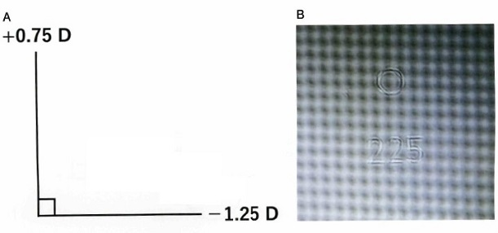
 |  | 1 | ＋2.25D
 |  | 2 | ＋2.25D＝cyl－1.25D90°
 |  | 3 | ＋0.75D＝cyl＋2.25D90°
 |  | 4 | ＋3.00D＝cyl＋1.00D90°
 |  | 5 | ＋3.00D＝cyl－2.00D90° | 正解
視能訓練士 | 2024 | 視覚生理学の基礎 |  | 2024_co_24_am032
 |  | Humphrey視野計の3dBに相当する視標輝度［asb］はどれか。
 |  | 1 | 3
 |  | 2 | 333
 |  | 3 | 500
 |  | 4 | 3,333
 |  | 5 | 5,000 | 正解
視能訓練士 | 2024 | 両眼視機能と眼球運動 |  | 2024_co_24_am033
 |  | 患者に視標を固視させて測定するのはどれか。2つ選べ。
 |  | 1 | 両眼視眼位 | 正解
 |  | 2 | 生理的安静位
 |  | 3 | 絶対的安静位
 |  | 4 | 融像除去眼位 | 正解
 |  | 5 | 解剖学的安静位
視能訓練士 | 2024 | 斜視【斜視検査】 |  | 2024_co_24_am034
 |  | Bagolini線条レンズを装用して患者が融像できた範囲を示す。 考えられるのはどれか。
 |  | 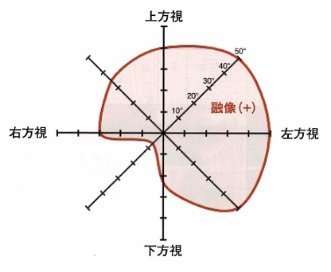
 |  | 1 | 左滑車神経麻痺 | 正解
 |  | 2 | 左動眼神経麻痺
 |  | 3 | 右外転神経麻痺
 |  | 4 | 左眼窩吹き抜け骨折
 |  | 5 | 右double elevator palsy
視能訓練士 | 2024 | 視覚生理学の基礎 |  | 2024_co_24_am035
 |  | 限界フリッカ値が低下しないのはどれか。
 |  | 1 | 視神経炎
 |  | 2 | うっ血乳頭 | 正解
 |  | 3 | 外傷性視神経症
 |  | 4 | 虚血性視神経症
 |  | 5 | Leber遺伝性視神経症
視能訓練士 | 2024 | 眼疾病学 |  | 2024_co_24_am036
 |  | 以下に緑内障の定義を示す。 （A）に当てはまる語句はどれか。 「緑内障は、視神経と視野に特徴的な変化を有し、通常、（A）を十分に下降させることにより視神経障害を改善もしくは抑制しうる眼の機能的構造的異常を特徴とする疾患である」
 |  | 1 | 拡張期血圧
 |  | 2 | 眼 圧 | 正解
 |  | 3 | 眼瞼圧
 |  | 4 | 収縮期血圧
 |  | 5 | 脳 圧
視能訓練士 | 2024 | 視覚機能の基礎と検査機器（眼解剖） |  | 2024_co_24_am037
 |  | 房水が主に流出する古典的流出路＜主経路＞に含まれないのはどれか。
 |  | 1 | Schlemm管
 |  | 2 | 集合管
 |  | 3 | 上強膜静脈
 |  | 4 | 線維柱帯
 |  | 5 | ぶどう膜 | 正解
視能訓練士 | 2024 | 眼科検査学 |  | 2024_co_24_am038
 |  | Schirmer試験紙の挿入部で正しいのはどれか。
 |  | 1 | 下眼瞼耳側 | 正解
 |  | 2 | 下眼瞼中央
 |  | 3 | 下眼瞼鼻側
 |  | 4 | 上眼瞼耳側
 |  | 5 | 上眼瞼鼻側
視能訓練士 | 2024 | 視覚生理学の基礎 |  | 2024_co_24_am039
 |  | うっ血乳頭にみられる視野異常はどれか。
 |  | 1 | 弓状暗点
 |  | 2 | 中心暗点
 |  | 3 | 鼻側階段
 |  | 4 | 盲中心暗点
 |  | 5 | Mariotte盲点拡大 | 正解
視能訓練士 | 2024 | 斜視【各型】 |  | 2024_co_24_am040
 |  | 先天上斜筋麻痺で正しいのはどれか。
 |  | 1 | 回旋複視を自覚する。
 |  | 2 | 顎上げの頭位異常がみられる。
 |  | 3 | 広い垂直方向の融像域をもつ。 | 正解
 |  | 4 | 両眼性は大角度の内方回旋偏位を伴う。
 |  | 5 | 片眼性の水平偏位はA型斜視の形になる。
視能訓練士 | 2024 | 視覚生理学の基礎 |  | 2024_co_24_am041
 |  | 先天色覚異常の原因で正しいのはどれか。2つ選べ。
 |  | 1 | 杆体1色覚は錐体のみが機能している。
 |  | 2 | 錐体1色覚は杆体のみが機能している。
 |  | 3 | 1型2色覚は長波長感受性錐体＜L錐体＞が欠損している。 | 正解
 |  | 4 | 2型2色覚は中波長感受性錐体＜M錐体＞が欠損している。 | 正解
 |  | 5 | 3型3色覚は短波長感受性錐体＜S錐体＞が欠損している。
視能訓練士 | 2024 | 眼疾病学 |  | 2024_co_24_am042
 |  | 身体表現性障害＜心因性視能障害＞と弱視との鑑別に有用でないのはどれか。
 |  | 1 | 性 差
 |  | 2 | 静的視野
 |  | 3 | 動的視野
 |  | 4 | 発症年齢
 |  | 5 | 裸眼視力 | 正解
視能訓練士 | 2024 | 保健医療福祉と視能障害のリハビリテーションの理念 |  | 2024_co_24_am043
 |  | 就学時の健康診断の実施を規定しているのはどれか。
 |  | 1 | 学校教育法
 |  | 2 | 児童福祉法
 |  | 3 | 成育基本法
 |  | 4 | 母子保健法
 |  | 5 | 学校保健安全法 | 正解
視能訓練士 | 2024 | 眼疾病学 |  | 2024_co_24_am044
 |  | 内麦粒腫で化膿性炎症を生じる部位はどれか。
 |  | 1 | Zeis腺
 |  | 2 | Moll腺
 |  | 3 | Krause腺
 |  | 4 | Meibom腺 | 正解
 |  | 5 | Wolfring腺
視能訓練士 | 2024 | 眼疾病学 |  | 2024_co_24_am045
 |  | 交感性眼炎を起こす可能性があるのはどれか。
 |  | 1 | 化学熱傷
 |  | 2 | 眼瞼裂傷
 |  | 3 | 電気性眼炎
 |  | 4 | 穿孔性眼外傷 | 正解
 |  | 5 | 眼窩吹き抜け骨折
視能訓練士 | 2024 | 保健医療福祉と視能障害のリハビリテーションの理念 |  | 2024_co_24_am046
 |  | 「感染症の予防及び感染症の患者に対する医療に関する法律」の5類感染症に該当し、「学校保健安全法施行規則」で出席停止期間が規定されている疾患はどれか。
 |  | 1 | 春季カタル
 |  | 2 | 乾性角結膜炎
 |  | 3 | 真菌性眼内炎
 |  | 4 | 急性出血性結膜炎 | 正解
 |  | 5 | アカントアメーバ角膜炎
視能訓練士 | 2024 | 眼疾病学 |  | 2024_co_24_am047
 |  | 遠視化するのはどれか。
 |  | 1 | 円錐角膜
 |  | 2 | 核白内障
 |  | 3 | 眼軸長の伸長
 |  | 4 | 有機リン中毒
 |  | 5 | 中心性漿液性脈絡網膜症 | 正解
視能訓練士 | 2024 | 眼疾病学 |  | 2024_co_24_am048
 |  | 網膜中心動脈閉塞で正しいのはどれか。
 |  | 1 | ERGは消失型である。
 |  | 2 | 視力障害は緩徐に進行する。
 |  | 3 | 全身疾患とは無関係である。
 |  | 4 | 中心窩の色調は正常である。 | 正解
 |  | 5 | OCTで網膜外層の異常を示す。
視能訓練士 | 2024 | 斜視【各型】 |  | 2024_co_24_am049
 |  | V型斜視の原因はどれか。2つ選べ。
 |  | 1 | 外直筋不全
 |  | 2 | 下直筋不全
 |  | 3 | 上斜筋不全 | 正解
 |  | 4 | 上直筋過動
 |  | 5 | 内直筋過動 | 正解
視能訓練士 | 2024 | 斜視【各型】 |  | 2024_co_24_am050
 |  | プリズム眼鏡の適応となるのはどれか。
 |  | 1 | 偽内斜視
 |  | 2 | 感覚性内斜視
 |  | 3 | 後天固定内斜視
 |  | 4 | 部分調節性内斜視 | 正解
 |  | 5 | 屈折性調節性内斜視
視能訓練士 | 2024 | 弱視 |  | 2024_co_24_am051
 |  | 不同視弱視で誤っているのはどれか。
 |  | 1 | 早期発見・治療が重要である。
 |  | 2 | 遠視性不同視は弱視の原因となる。
 |  | 3 | 10歳以上でも未治療であれば弱視訓練を行う。
 |  | 4 | 器質疾患があっても感受性期間は弱視訓練を行う。
 |  | 5 | 調節麻痺薬点眼下の屈折検査は初診時にのみ行う。 | 正解
視能訓練士 | 2024 | 眼疾病学 |  | 2024_co_24_am052
 |  | 重症筋無力症の治療薬はどれか。2つ選べ。
 |  | 1 | トロピカミド
 |  | 2 | フェニレフリン塩酸塩
 |  | 3 | 副腎皮質ステロイド薬 | 正解
 |  | 4 | 抗コリンエステラーゼ薬 | 正解
 |  | 5 | シクロペントラート塩酸塩
視能訓練士 | 2024 | 斜視【各型】 |  | 2024_co_24_am053
 |  | Brown症候群にみられないのはどれか。
 |  | 1 | 顎上げ
 |  | 2 | 顔回し
 |  | 3 | V型斜視
 |  | 4 | 上下斜視
 |  | 5 | 下斜筋過動 | 正解
視能訓練士 | 2024 | 斜視【各型】 |  | 2024_co_24_am054
 |  | 内斜視で近見斜視角が遠見よりも大きいときに考えられるのはどれか。2つ選べ。
 |  | 1 | 強度近視がある。
 |  | 2 | AC/A比が高い。 | 正解
 |  | 3 | 開散が不全である。
 |  | 4 | 異常神経支配がある。
 |  | 5 | 近接性輻湊が過剰である。 | 正解
視能訓練士 | 2024 | 斜視【各型】 |  | 2024_co_24_am055
 |  | 交代性上斜位で正しいのはどれか。
 |  | 1 | 下転障害を伴う。
 |  | 2 | 素早い固視交代がみられる。
 |  | 3 | 頭位異常で両眼単一視を得る。
 |  | 4 | 下方視で上下偏位がみられない。
 |  | 5 | 視覚入力の左右差で誘発される。 | 正解
視能訓練士 | 2024 | 斜視【各型】 |  | 2024_co_24_am056
 |  | 中心抑制暗点を伴うのはどれか。
 |  | 1 | 微小斜視 | 正解
 |  | 2 | 乳児内斜視
 |  | 3 | 滑車神経麻痺
 |  | 4 | 感覚性外斜視
 |  | 5 | 交代性上斜位
視能訓練士 | 2024 | 斜視【斜視治療】 |  | 2024_co_24_am057
 |  | 間欠性外斜視に対するflashing methodで誤っているのはどれか。
 |  | 1 | 抑制除去訓練である。
 |  | 2 | 交差性複視を自覚させる。
 |  | 3 | 固視眼に赤フィルタを装用する。
 |  | 4 | 遮閉の頻度を徐々に少なくする。
 |  | 5 | 部屋の明るさは抑制の深さによらず一定とする。 | 正解
視能訓練士 | 2024 | 弱視 |  | 2024_co_24_am058
 |  | 屈折異常弱視で考えられる右眼と左眼の屈折度［D］の組合せで正しいのはどれか。
 |  | 1 | （右眼）＋8.00 -- （左眼）＋9.00 | 正解
 |  | 2 | （右眼）＋7.50 -- （左眼）＋2.00
 |  | 3 | （右眼）＋1.50 -- （左眼）＋2.50
 |  | 4 | （右眼）－1.00 -- （左眼）－3.00
 |  | 5 | （右眼）－5.00 -- （左眼）－5.00
視能訓練士 | 2024 | 保健医療福祉と視能障害のリハビリテーションの理念 |  | 2024_co_24_am059
 |  | 視能矯正のインフォームドコンセントで誤っているのはどれか。
 |  | 1 | 自発的な同意を得る。
 |  | 2 | 同意後に撤回できる。
 |  | 3 | アドヒアランスを高める。
 |  | 4 | 患者に不利益な情報も説明する。
 |  | 5 | 視能訓練士が治療法を選択する。 | 正解
視能訓練士 | 2024 | 弱視 |  | 2024_co_24_am060
 |  | 片眼弱視に対する視能矯正で正しいのはどれか。
 |  | 1 | 遮閉時間は弱視の程度によらない。
 |  | 2 | 視力の改善後は遮閉時間を漸減する。 | 正解
 |  | 3 | 遮閉膜は形態覚遮断弱視に有効である。
 |  | 4 | 両眼開放下の弱視眼の視力は片眼遮閉下より良い。
 |  | 5 | アトロピン硫酸塩点眼では遠見でのペナリゼーションの効果がある。
視能訓練士 | 2024 | 斜視【斜視治療】 |  | 2024_co_24_am061
 |  | 間欠性外斜視に対する斜視視能訓練の適応で正しいのはどれか。
 |  | 1 | 3歳までである。
 |  | 2 | 弱視を伴っている。
 |  | 3 | 開散側の融像幅が狭い。
 |  | 4 | 輻湊近点が20cmである。 | 正解
 |  | 5 | 外斜視時に不調和性複視がある。
視能訓練士 | 2024 | 斜視【斜視治療】 |  | 2024_co_24_am062
 |  | プリズム療法の目的で誤っているのはどれか。
 |  | 1 | 輻湊の誘発
 |  | 2 | 残存視野の活用
 |  | 3 | 両眼視機能の獲得
 |  | 4 | 眼球運動速度の改善 | 正解
 |  | 5 | 両眼単一視野の拡大
視能訓練士 | 2024 | 斜視【斜視治療】 |  | 2024_co_24_am063
 |  | 5⊿外斜視と5⊿右上斜視を中和するプリズムの基底方向で正しいのはどれか。2つ選べ。
 |  | 1 | 右45°
 |  | 2 | 左135° | 正解
 |  | 3 | 右315° | 正解
 |  | 4 | 左225°
 |  | 5 | 右0°、左270°
視能訓練士 | 2024 | 眼疾病学 |  | 2024_co_24_am064
 |  | 甲状腺眼症で誤っているのはどれか。
 |  | 1 | 上転障害が多い。
 |  | 2 | 眼球突出がみられる。
 |  | 3 | Graefe徴候がみられる。
 |  | 4 | 眼圧がむき眼位で変化する。
 |  | 5 | 朝より夕方で症状が悪化する。 | 正解
視能訓練士 | 2024 | 弱視 |  | 2024_co_24_am065
 |  | 片眼性の弱視治療で正しいのはどれか。
 |  | 1 | 眼鏡装用は不要である。
 |  | 2 | 健眼終日遮閉から開始する。
 |  | 3 | 健眼が弱視化するリスクはない。
 |  | 4 | 患児が嫌がれば健眼遮閉は行わない。
 |  | 5 | 視力改善後も弱視の再発に注意する。 | 正解
視能訓練士 | 2024 | 斜視【斜視検査】 |  | 2024_co_24_am066
 |  | 68歳の男性。数日前からの複視と左眼の眼瞼下垂を主訴に来院した。9方向むき眼位写真とHess赤緑試験の結果を示す。 この患者のHess赤緑試験の結果はどれか。
 |  | 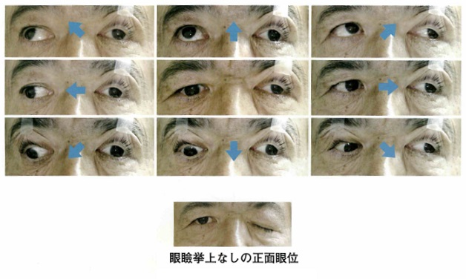
 |  | 1 | &#160;
 |  |  | 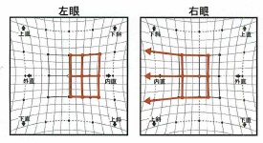
 |  | 2 | &#160; | 正解
 |  |  | 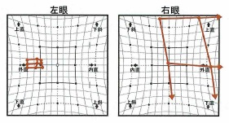
 |  | 3 | &#160;
 |  |  | 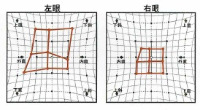
 |  | 4 | &#160;
 |  |  | 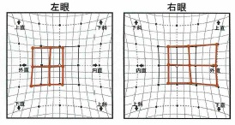
 |  | 5 | &#160;
 |  |  | 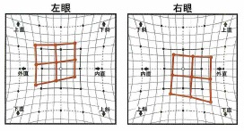
視能訓練士 | 2024 | 視覚生理学の基礎 |  | 2024_co_24_am067
 |  | 80歳の女性。白内障で矯正視力が0.4＜小数視力＞であった。白内障手術によって矯正視力はlogMARで4段階上昇した。 術後矯正視力＜小数視力＞はどれか。
 |  | 1 | 0.1
 |  | 2 | 0.4
 |  | 3 | 0.8
 |  | 4 | 1 | 正解
 |  | 5 | 1.5
視能訓練士 | 2024 | 視覚生理学の基礎 |  | 2024_co_24_am068
 |  | 2歳の男児。未熟児網膜症の経過観察中である。縞視標を用いて視力検査を行ったところ、視角100分の縞視標が判別できた。 0.5mにおける縞視標の縞幅［mm］はどれか。
 |  | 1 | 1
 |  | 2 | 1.5
 |  | 3 | 5
 |  | 4 | 15 | 正解
 |  | 5 | 50
視能訓練士 | 2024 | 斜視【各型】 |  | 2024_co_24_am069
 |  | 48歳の男性。1週間前に突然複視を自覚し、外転神経麻痺と診断された。 複視の種類で誤っているのはどれか。
 |  | 1 | 病的複視
 |  | 2 | 同側性複視
 |  | 3 | 両眼性複視
 |  | 4 | 非共同性複視
 |  | 5 | 不調和性複視 | 正解
視能訓練士 | 2024 | 眼科検査学 |  | 2024_co_24_am070
 |  | 9歳の男児。学校の健康診断で両眼の視力低下を指摘され来院した。視力は右（0.6×＋0.50D）、左（0.5×＋0.25D）であった。ERG検査では最大応答および杆体応答はやや減弱、錐体応答とフリッカ応答は著明に低下していた。眼底写真、フルオレセイン蛍光眼底造影検査およびOCT検査の所見を示す。 考えられるのはどれか。
 |  | 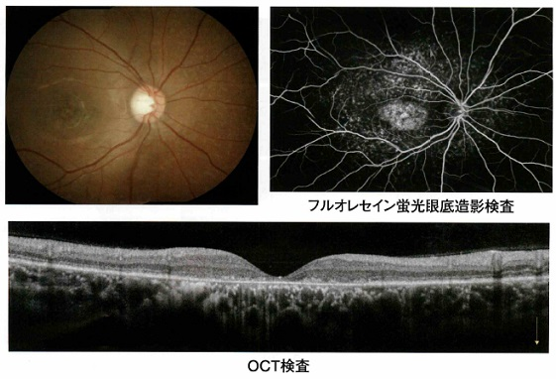
 |  | 1 | 黄斑低形成
 |  | 2 | Stargardt病 | 正解
 |  | 3 | 網膜色素変性
 |  | 4 | 錐体ジストロフィ
 |  | 5 | Leber遺伝性視神経症
視能訓練士 | 2024 | 視覚生理学の基礎 |  | 2024_co_24_am071
 |  | 47歳の男性。職場の健康診断で眼底異常を指摘され来院した。視力は右（1.2×＋2.00D＝cyl－0.50D105°）、左（1.0×＋2.00D＝cyl－0.50D90°）、眼圧は右眼10mmHg、左眼13mmHgであった。右眼の眼底写真および動的視野検査の結果を示す。なお、半暗室の検査室への入室をためらう様子がみられたため、検査機器まで歩行を介助した。 今後予想される視野変化はどれか。
 |  | 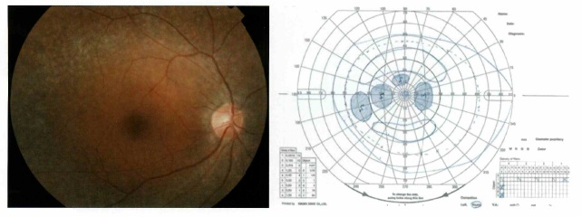
 |  | 1 | 下方欠損
 |  | 2 | 楔状欠損
 |  | 3 | 鼻側階段
 |  | 4 | 鼻側半盲
 |  | 5 | 輪状暗点 | 正解
視能訓練士 | 2024 | 眼疾病学 |  | 2024_co_24_am072
 |  | 8歳の男児。自閉症スペクトラム障害で偏食があり、白米、食パン及び白身魚しか食べようとしない。最近夜暗いところを手探りで行動し、目をよくこするため来院した。フルオレセイン染色後の左眼前眼部写真を示す。右眼も同様の所見であった。 足りないと考えられる栄養素はどれか。
 |  | 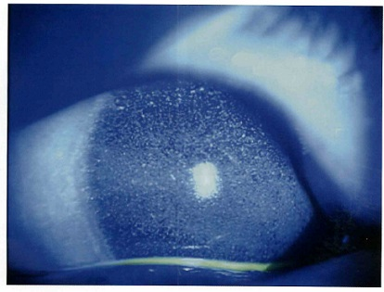
 |  | 1 | ビタミンA | 正解
 |  | 2 | ビタミンB
 |  | 3 | ビタミンC
 |  | 4 | ビタミンD
 |  | 5 | ビタミンE
視能訓練士 | 2024 | 斜視【斜視治療】 |  | 2024_co_24_am073
 |  | 39歳の男性。眼位異常を主訴として来院した。小学生のころから顔の傾きを指摘されることがあった。20歳ころから左眼の外上転が気になるようになり、30歳ころから目立つようになっていた。視力は右0.6（1.2×－1.00D）、左0.9（1.0×－0.50D）で、右への頭部傾斜と顔面非対称がみられた。9方向むき眼位写真（A）と頭部傾斜による眼位写真（B）とを示す。 この患者に対する術式で適切でないのはどれか。
 |  | 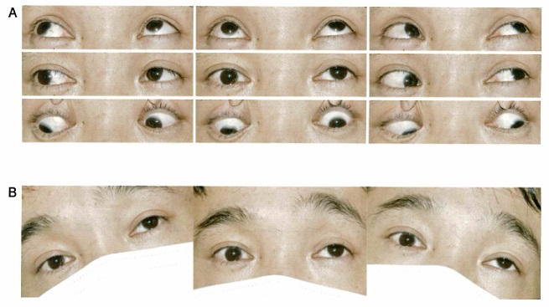
 |  | 1 | 右眼下斜筋切除 | 正解
 |  | 2 | 右眼下直筋後転
 |  | 3 | 右眼下直筋鼻側移動
 |  | 4 | 左眼上直筋後転
 |  | 5 | 左眼上直筋耳側移動
視能訓練士 | 2024 | 眼疾病学 |  | 2024_co_24_am074
 |  | 5歳4か月の男児。生後早期からの眼振と視力不良を主訴に来院した。遠見での視力は右0.4（矯正不能）、左0.5（矯正不能）および両眼視力0.5（矯正不能）で、近見での両眼視力は1.0（矯正不能）である。前眼部、中間透光体および眼底に異常はなく、眼振の状態は片眼ずつの遮閉で変化はみられない。正面視、右方視および左方視の電気眼振図＜ENG＞を示す。 この患児で正しいのはどれか。
 |  | 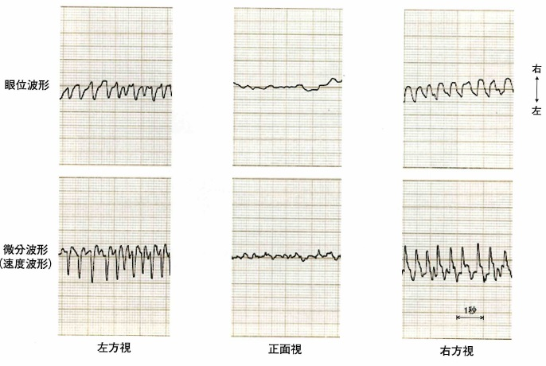
 |  | 1 | 潜伏眼振がみられる。
 |  | 2 | 左への顔回しがみられる。
 |  | 3 | 正面視で眼振はみられない。
 |  | 4 | 輻湊により眼振が減弱する。 | 正解
 |  | 5 | 左方視での両眼視力は1.0である。
視能訓練士 | 2024 | 斜視【斜視検査】 |  | 2024_co_24_am075
 |  | 18歳の男子。昨日、ボールが左眼に当たり視力低下と複視を訴え来院した。視力は右（1.0×－0.50D）、左（0.7×－0.75D）であった。 検査で必要ないのはどれか。
 |  | 1 | 眼底検査
 |  | 2 | 牽引試験
 |  | 3 | 眼球運動検査
 |  | 4 | 両眼単一視野検査
 |  | 5 | 調節麻痺薬を用いた屈折検査 | 正解

